css样式
属性名 | 值 | 含义
文本属性
color | #ff0000或red或rgb(3,5,8) | 给文本设置颜色
text-align | left(居左)、right(居右)、center(居中) | 设置文本的水平对齐方向
text-decoration | none(去掉文本修饰线)、underline(下划线),、overline(上划线) 、line-through(删除线) | 设置文本修饰线 | decoration | 装饰
text-transform | capitalize、uppercase 、lowercase | 大小写转换或者首字母大写 | transform
Line-height | 固定值或百分比 | 设置行高
text-indent | px或者em | 设置首行缩进 允许负值
letter-spacing | px | 设置字符间距
word-spacing | px | 设置单词间距
字体属性
属性名 | 值 | 功能
font-style | normal(正常)、(italic)斜体 | 设置文本为斜体
font-weight | normal(正常)、bold | 设置文字粗细
font-size | 如12px、14px 记得加单位 | 给文本设置大小
font-family | 微软雅黑、楷体、宋体….. | 给文本设置字体
font | 举例：font:italic bold 14px “微软雅黑” | 简写属性 能够同时给文本设置斜体、加粗、大小、字体
 |  | 每一个值之间需要使用空格 并且一定要有顺序
列表属性

背景样式
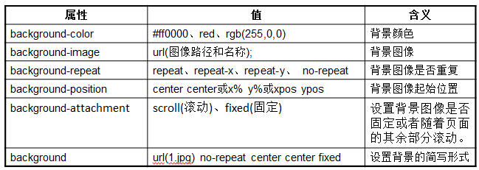

background-size:100% 100% | 设置图片为div框大小
浮动
float：这个属性有两个值 left(向左浮动) 向左移动 、right(向右浮动) 向右移动 | 浮动
overflow:hidden 它原意是用来将溢出的部分进行隐藏 但是它还可以用于清除浮动
➢padding:20px 表示上右下左这四个方向的内填充都为20像素 ➢padding:10px 20px; 表示上下为10像素 左右为20像素 ➢padding:10px 20px 30px;表示上为10 左右为20 下为30 ➢padding:10px 20px 30px 40px;表示上为10 左为20 右为30 下为40 | padding内边距
margin | 外边距
margin:0px auto; | 只有块元素可以实现水平居中 行内元素是不能实现居中的
display 这个属性取值：inline(行内)、block(块级)、none(无)
定位
position:fixed 固定定位
position:relatvie 相对定位
position:absolute 绝对定位
left：表示定位的元素离左边多远
right：表示定位的元素离右边多远
top：表示定位的元素离上边多远
bottom：表示定位的元素离下边多远

